テンプレート
入力箇所 |  |  | 型 式 |  |  | 型 番 |  | 印字可能極数/1枚
 |  |  | UCT-TM 3,5 CUS JP |  |  | 1333254 |  | 102
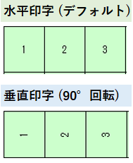 |  |  |  |  |  |  |  |  |  |  |  |  |  |  |  |  |  |  | ここまで入力可能 |  |  |  | 各種アースマーク
 |  |  | ☟ | ☟ | ☟ | ☟ | ☟ | ☟ | ☟ | ☟ | ☟ | ☟ | ☟ | ☟ | ☟ | ☟ | ☟ | ☟ | ☟ |  |  |  | ※下図のオブジェクトをコピーして ご使用下さい。
 |  | 極数 | 1 | 2 | 3 | 4 | 5 | 6 | 7 | 8 | 9 | 10 | 11 | 12 | 13 | 14 | 15 | 16 | 17 | 18 | 19 | 20
 |  | 本数
 |  | 1
 |  | 2
 |  | 3
 |  | 4
 |  | 5
1シート目終わり | ☞ | 6
 |  | 7
 |  | 8
...

